상품제안서
파우더 보온보냉 스테인리스 304 텀블러 350ml | 상품코드: S36892

 |  |  |  |  |  |  | 02-713-8555 | www.synergygift.co.kr
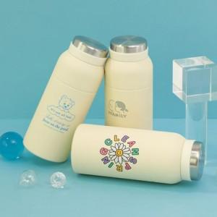

【상세/제작정보】

【인쇄/포장옵션】 | 실크, 레이저, DTF컬러인쇄 / 포장지포장

【공급단가】 | 수량 | 50~ | 100~ | 500~ | 1,000~ | 3,000~
*VAT별도 | 단가 | 13,780원 | 13,460원 | 13,030원 | 12,400원 | 11,970원

【상품 URL】 | https://www.synergygift.co.kr:443/src/goods_detail.php?gdno=36892

